关系图
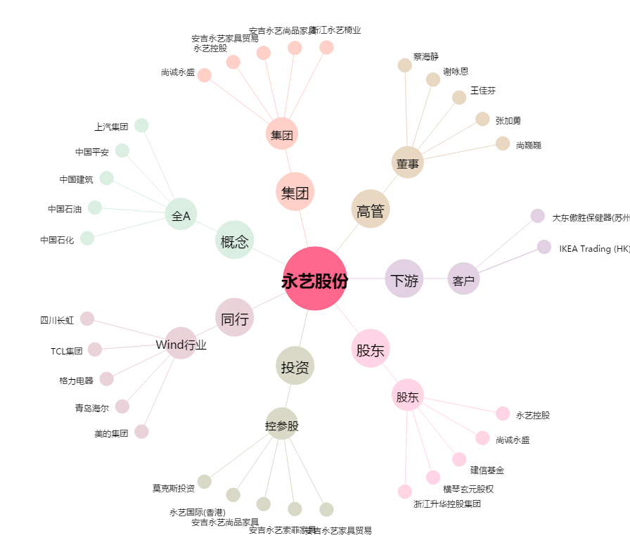
永艺股份[603600.SH] - 关系概览图

